Worksheet
 | Alklima B.V.
 | Van Hennaertweg 29
 | 2952 CA Alblasserdam
 | NEDERLAND
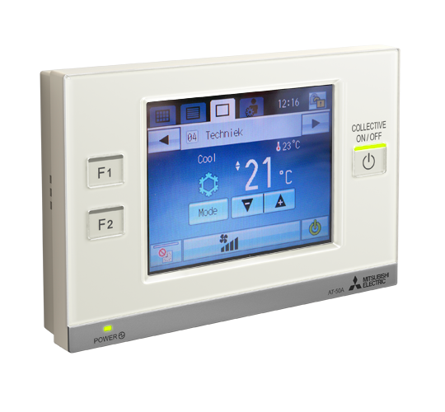
Code | AT-50 A
Product | Centrale regeling inclusief timer (let op PAC-SC51KUA nodig)

Afmetingen & aansluitingen
Naam |  | Waarde | Eenheid
Afmetingen (HxBxD) |  | 180 × 30 × 120 | mm

Uitvoering & werking
Naam |  | Waarde | Eenheid
Met display |  | Ja

Overige gegevens
Naam |  | Waarde | Eenheid
Draadloos |  | Nee
Signaaloverdracht |  | Overig
Max. aantal bestuurbare apparaten |  | 50
Voorgeprogrammeerd |  | Nee

